상품제안서
접이식 포켓 장바구니 중형 33x53x6cm | 상품코드: F33104

 |  |  |  |  |  |  | 02-412-0044 | www.easy1.co.kr
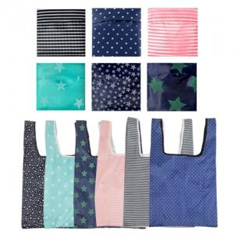

【상세/제작정보】 | <p><b><span style="font-size: 12pt;">** 배송비- 한박스 500개 / 5000원별도</span></b></p>

【인쇄/포장옵션】 | 실크, 양면인쇄 / OPP(비닐)

【공급단가】 | 수량 | 500~ | 1,000~ | 3,000~ | 5,000~ | 10,000~
*VAT별도 | 단가 | 900원 | 870원 | 840원 | 810원 | 780원

【상품 URL】 | https://easy1.co.kr:443/src/goods_detail.php?gdno=33104

